data
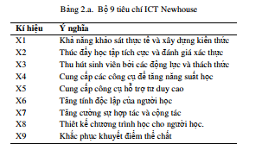
x | A1 | A2 | A3 | A4 | A5 | A6 | A7 | A8 | A9
Hệ phân tán | 6 | 5 | 5 | 4 | 3 | 5 | 4 | 3 | 2
Lập trình .Net | 5 | 6 | 5 | 5 | 3 | 4 | 4 | 3 | 3
Lập trình song song | 4 | 5 | 4 | 4 | 3 | 4 | 5 | 3 | 2
Tính toán khoa học | 6 | 4 | 6 | 5 | 4 | 3 | 3 | 4 | 3
Quản trị mạng | 5 | 5 | 4 | 4 | 5 | 3 | 3 | 4 | 3

